Лист1
№ | Дата выявления | Владелец | Район города | Адрес размещения | Тип конструкции | Содержание | Фото конструкции
1 | 2025-11-14 | ИП Зейналов Табриз Илханович | Приокский | пр. Гагарина, д. 105 | Не установленный Правилами тип | 1000 мелочей | 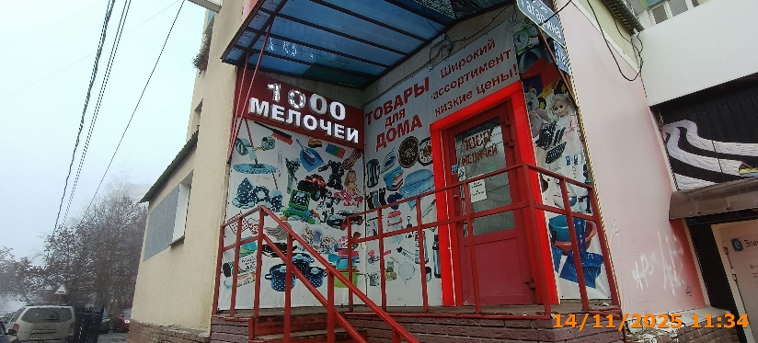
2 | 2025-11-14 | ИП Зейналов Табриз Илханович | Приокский | пр. Гагарина, д. 105 | Не установленный Правилами тип | изображение товаров | 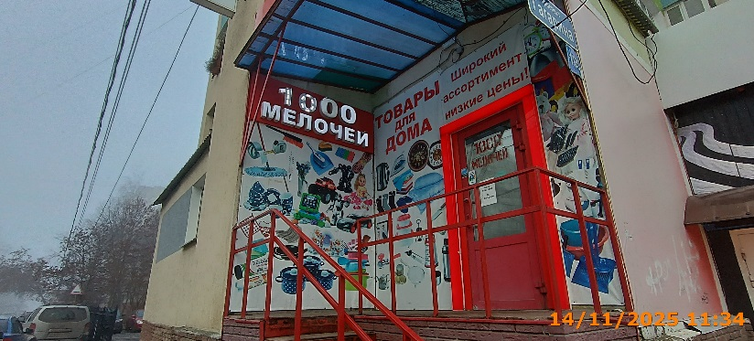
3 | 2025-11-14 | ИП Зейналов Табриз Илханович | Приокский | пр. Гагарина, д. 105 | Не установленный Правилами тип | Товары для дома изображение товаров
4 | 2025-11-14 | ИП Зейналов Табриз Илханович | Приокский | пр. Гагарина, д. 105 | Не установленный Правилами тип | Широкий ассортимент низкие цены! | 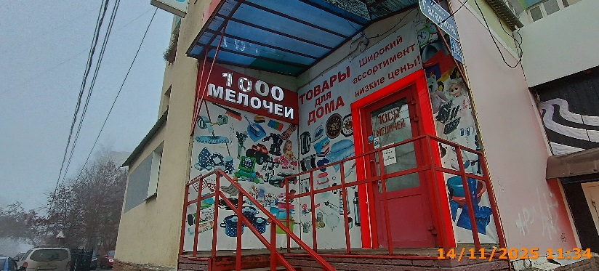
5 | 2025-11-14 | ИП Зейналов Табриз Илханович | Приокский | пр. Гагарина, д. 105 | Не установленный Правилами тип | изображение товаров
6 | 2025-11-14 | ООО "Электрон - ИТ" | Приокский | пр. Гагарина, д. 105 | Консольная конструкция | Электрон | 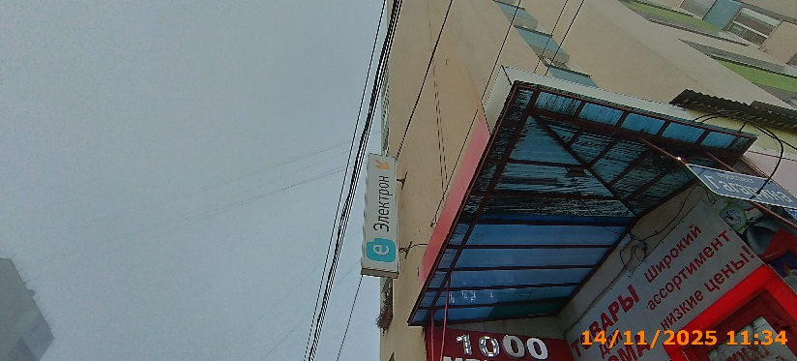
7 | 2025-11-14 | ИП Заглумонин С.Ю. | Приокский | пр. Гагарина, д. 109 | Не установленный Правилами тип | лапоток обувь | 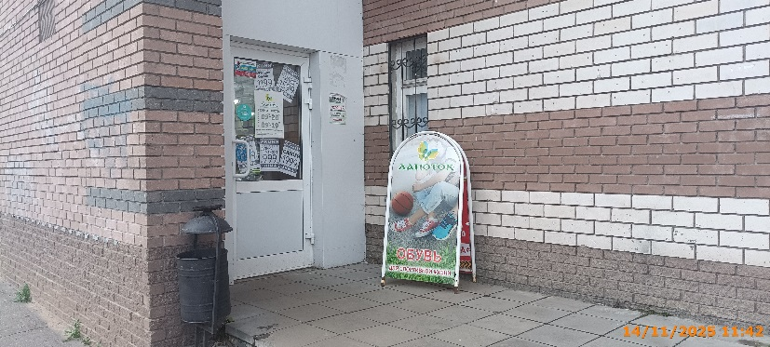
8 | 2025-11-14 | ИП Заглумонин С.Ю. | Приокский | пр. Гагарина, д. 109 | Конструкция в витрине | осень новинки от 999 | 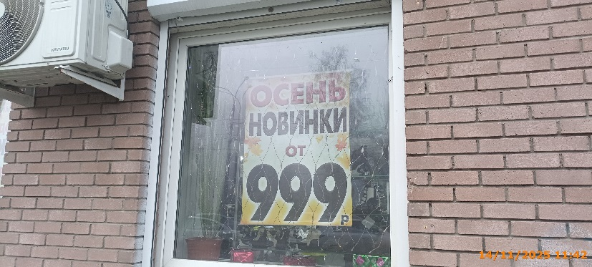
9 | 2025-11-14 | ИП Заглумонин С.Ю. | Приокский | пр. Гагарина, д. 109 | Конструкция в витрине | внимание! Для дорогих мужчин… | 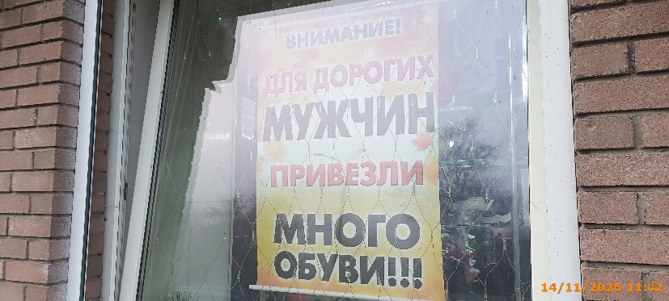
10 | 2025-11-14 | ООО "Андромеда" | Приокский | пр. Гагарина, д. 109 | Консольная конструкция | Медицинский крест | 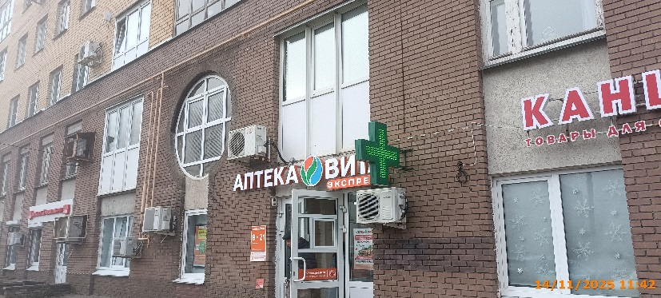
11 | 2025-11-14 | ООО "Андромеда" | Приокский | пр. Гагарина, д. 109 | Не установленный Правилами тип | vitaexpress.ru | 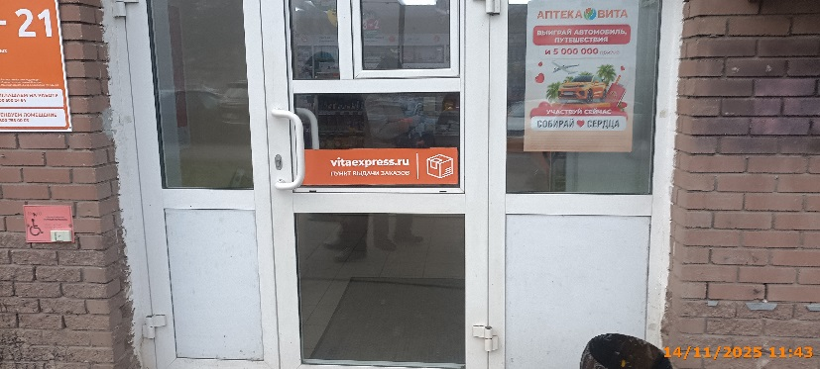
12 | 2025-11-14 | ООО "Андромеда" | Приокский | пр. Гагарина, д. 109 | Конструкция в витрине | двойная выгода | 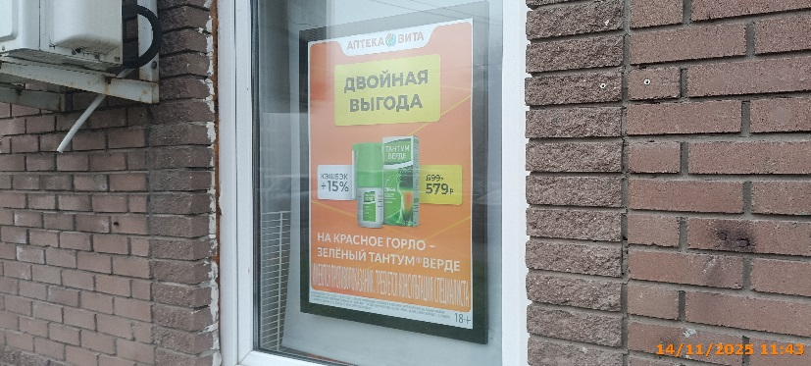
13 | 2025-11-14 | ООО "Андромеда" | Приокский | пр. Гагарина, д. 109 | Конструкция в витрине | выйграй автомобиль, путешествия
14 | 2025-11-14 | ИП Гришина Е.А. | Приокский | пр. Гагарина, д. 109 | Настенная конструкция | ЮЖНЫЙ сеть магазинов красоты и чистоты | 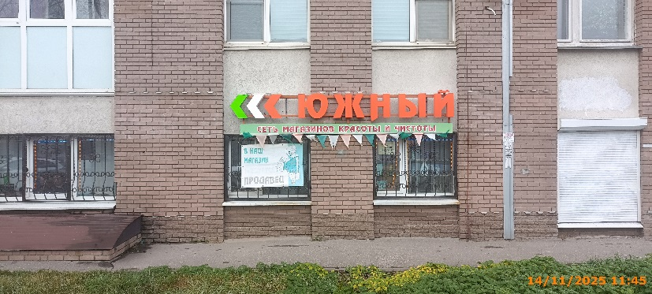
15 | 2025-11-14 | ИП Гришина Е.А. | Приокский | пр. Гагарина, д. 109 | Не установленный Правилами тип | в наш магазин требуется продавец
16 | 2025-11-14 | ИП Архипова Вероника Александровна | Приокский | пр. Гагарина, д. 109 | Настенная конструкция | Воздушный шар товары для праздника | 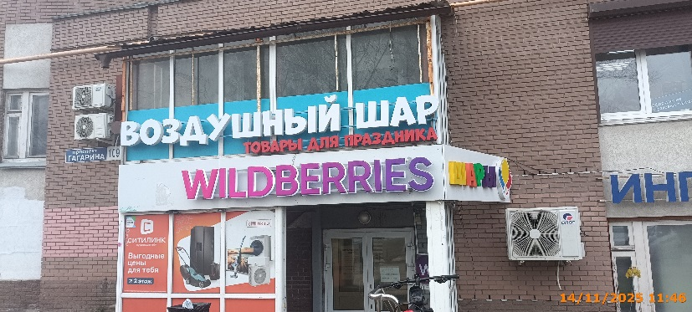
17 | 2025-11-14 | ИП Архипова Вероника Александровна | Приокский | пр. Гагарина, д. 109 | Настенная конструкция | ШАРЫ | 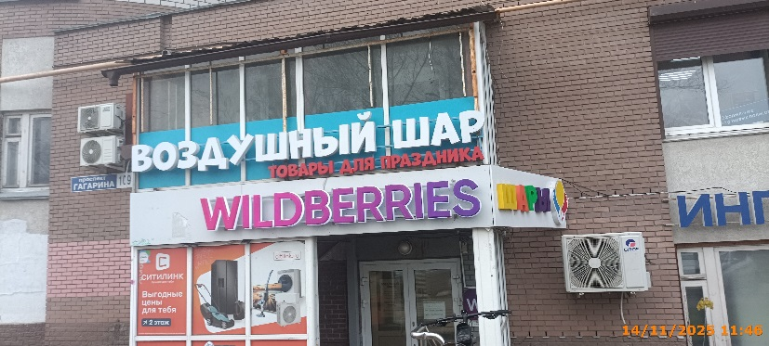
18 | 2025-11-14 | ООО "Ситилинк" | Приокский | пр. Гагарина, д. 109 | Конструкция в витрине | СИТИЛИНК Выгодные цены для тебя | 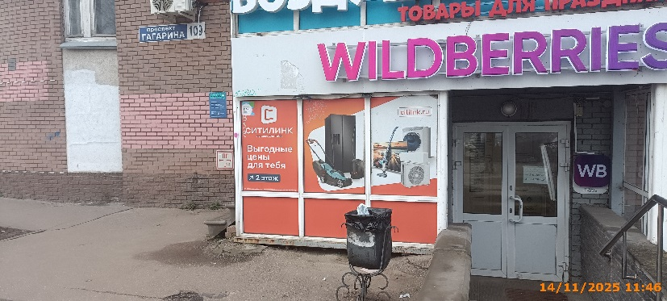
19 | 2025-11-14 | ООО "Ситилинк" | Приокский | пр. Гагарина, д. 109 | Конструкция в витрине | изображение товаров
20 | 2025-11-14 | ООО "Ситилинк" | Приокский | пр. Гагарина, д. 109 | Конструкция в витрине | citilink.ru изображение товаров | 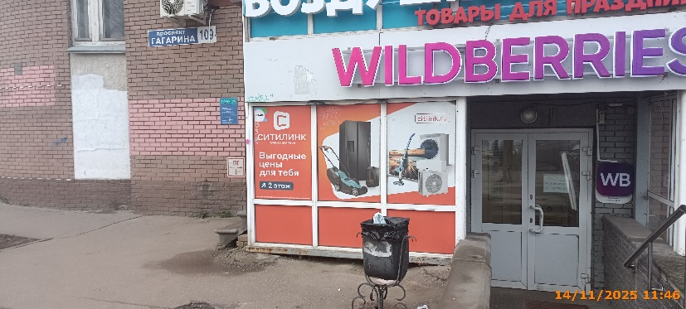
21 | 2025-11-14 | ИП Кожакин Г.В. | Приокский | пр. Гагарина, д. 111 | Настенная конструкция | ЛОМБАРД | 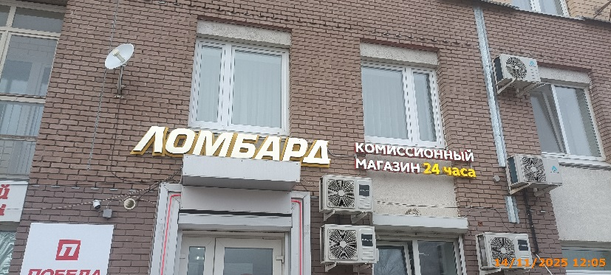
22 | 2025-11-14 | ИП Кожакин Г.В. | Приокский | пр. Гагарина, д. 111 | Настенная конструкция | комиссионный магазин 24 часа
23 | 2025-11-14 | ИП Кожакин Г.В. | Приокский | пр. Гагарина, д. 111 | Не установленный Правилами тип | ПОБЕДА 24/7 скупка продажа техники | 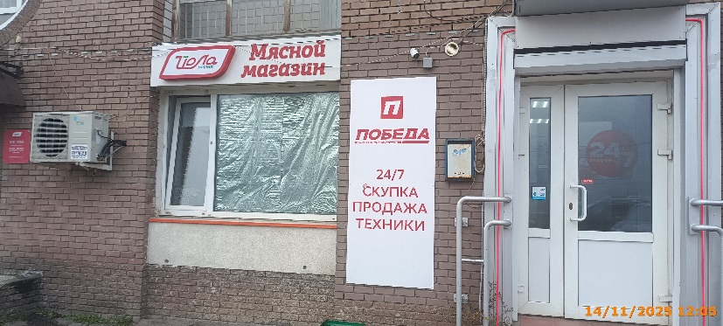
24 | 2025-11-14 | ООО "Ломбард Азимут" | Приокский | пр. Гагарина, д. 111 | Настенная конструкция | ЛОМБАРД
25 | 2025-11-14 | ООО "Ломбард Азимут" | Приокский | пр. Гагарина, д. 111 | Настенная конструкция | комиссионный магазин 24 часа
26 | 2025-11-14 | ООО "Ломбард Азимут" | Приокский | пр. Гагарина, д. 111 | Не установленный Правилами тип | ПОБЕДА 24/7 скупка продажа техники
27 | 2025-11-14 | ООО "Йошкар-Олинский мясокомбинат" | Приокский | пр. Гагарина, д. 111 | Настенная конструкция | Йола Мясной магазин
28 | 2025-11-14 | ООО "Всё для печати" | Приокский | пр. Гагарина, д. 111 | Не установленный Правилами тип | Фото ксерокопия канцтовары | 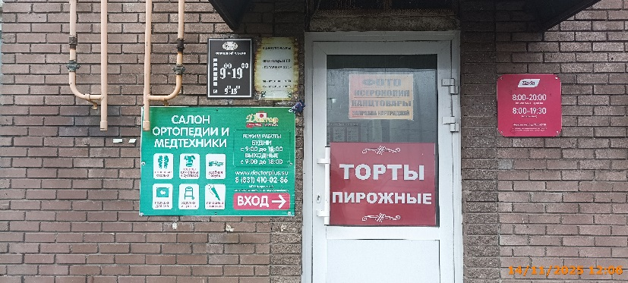
29 | 2025-11-14 | ИП Ларионова Ирина Анатольевна | Приокский | пр. Гагарина, д. 111 | Не установленный Правилами тип | ТОРТЫ ПИРОЖНЫЕ | 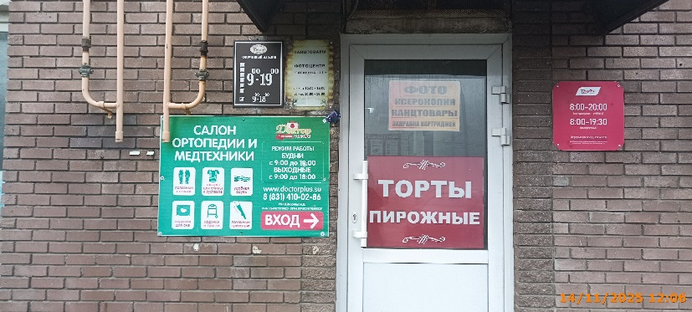
30 | 2025-11-14 | ИП Шморина Ирина Валентиновна | Приокский | пр. Гагарина, д. 111 | Не установленный Правилами тип | САЛОН ОРТОПЕДИИ И МЕДТЕХНИКИ график работы | 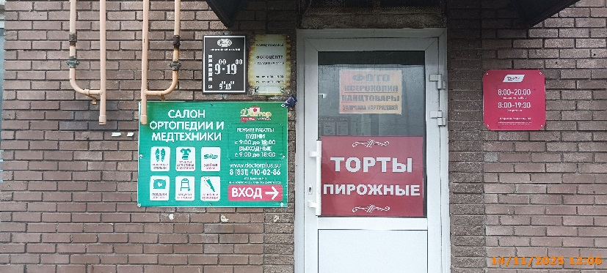
31 | 2025-11-14 | ИП Шморина Ирина Валентиновна | Приокский | пр. Гагарина, д. 111 | Не установленный Правилами тип | Доктор плюс | 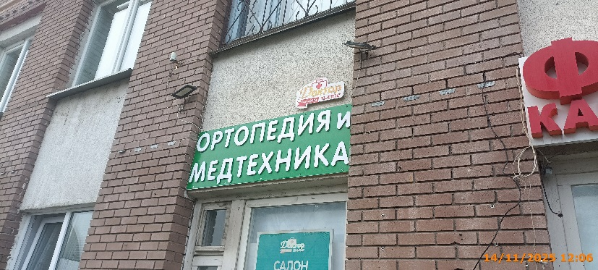
32 | 2025-11-14 | ИП Шморина Ирина Валентиновна | Приокский | пр. Гагарина, д. 111 | Настенная конструкция | ортопедия и медтехника
33 | 2025-11-14 | ИП Шморина Ирина Валентиновна | Приокский | пр. Гагарина, д. 111 | Конструкция в витрине | САЛОН ОРТОПЕДИИ И МЕДТЕХНИКИ | 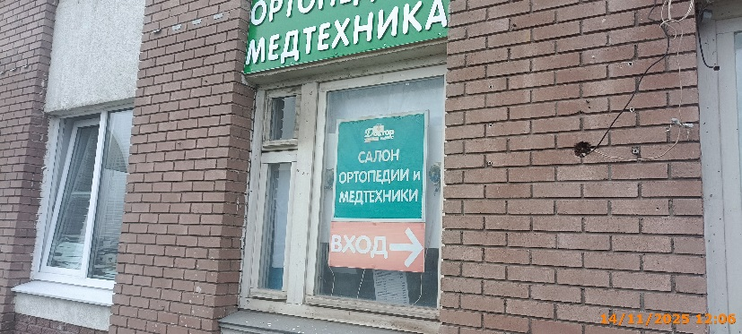
34 | 2025-11-14 | ИП Шморина Ирина Валентиновна | Приокский | пр. Гагарина, д. 111 | Конструкция в витрине | ВХОД | 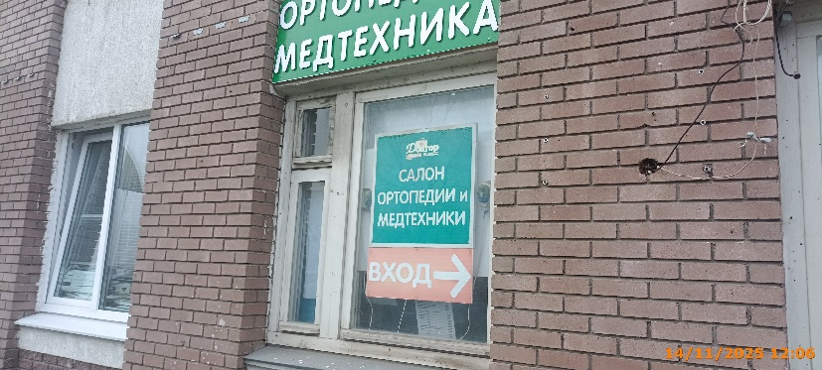
35 | 2025-11-14 | ИП Костин Николай Алексеевич | Приокский | пр. Гагарина, д. 111 | Конструкция в витрине | скидка на весь ассортимент 30% | 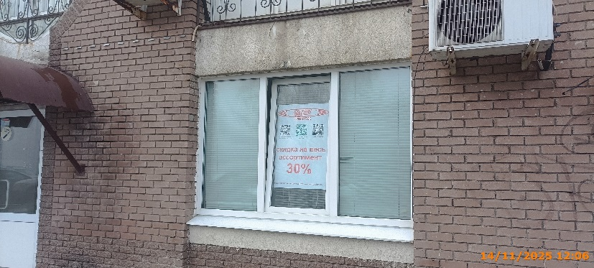
36 | 2025-11-14 | Не установлен | Приокский | пр. Гагарина, д. 111 | Не установленный Правилами тип | Аппаратная косметология… | 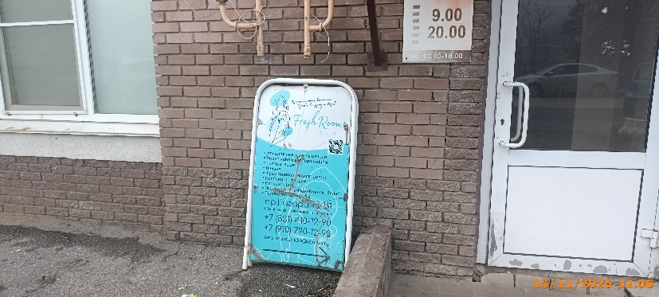
37 | 2025-11-14 | Не установлен | Приокский | пр. Гагарина, д. 111 | Не установленный Правилами тип | АРЕНДА | 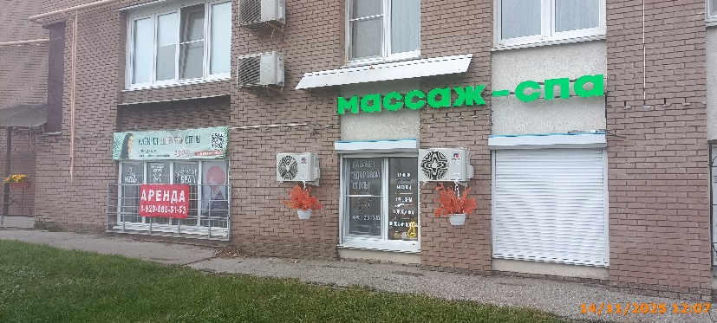
38 | 2025-11-14 | СЗ Леонтьева О.Г. | Приокский | пр. Гагарина, д. 111 | Не установленный Правилами тип | кабинет здоровой стопы | 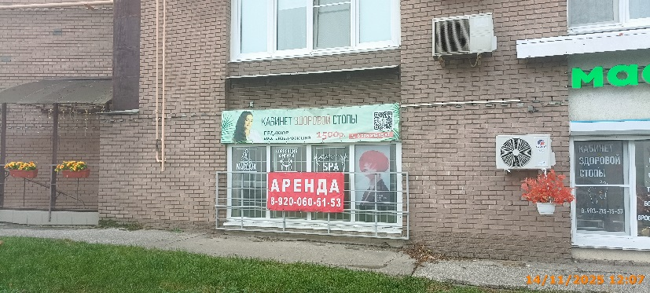
39 | 2025-11-14 | СЗ Леонтьева О.Г. | Приокский | пр. Гагарина, д. 111 | Конструкция в витрине | массаж
40 | 2025-11-14 | СЗ Леонтьева О.Г. | Приокский | пр. Гагарина, д. 111 | Конструкция в витрине | коррекция фигуры
41 | 2025-11-14 | СЗ Леонтьева О.Г. | Приокский | пр. Гагарина, д. 111 | Конструкция в витрине | SPA
42 | 2025-11-14 | СЗ Леонтьева О.Г. | Приокский | пр. Гагарина, д. 111 | Конструкция в витрине | изображение девушки
43 | 2025-11-14 | СЗ Леонтьева О.Г. | Приокский | пр. Гагарина, д. 111 | Конструкция в витрине | кабинет здоровой стопы | 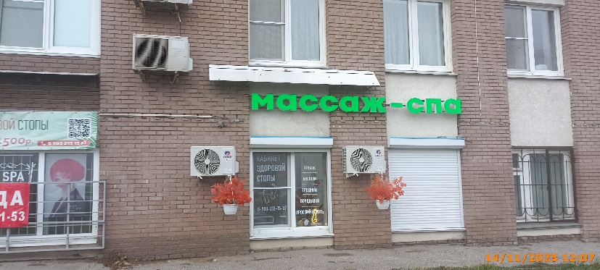
44 | 2025-11-14 | СЗ Леонтьева О.Г. | Приокский | пр. Гагарина, д. 111 | Конструкция в витрине | грибок мозоли трещины бородавки
45 | 2025-11-14 | ООО "Ока-Пропан" | Приокский | в 200 м от пр. Гагарина, д. 234б | Не установленный Правилами тип | Горячий КОФЕ АВТО ХИМИЯ | 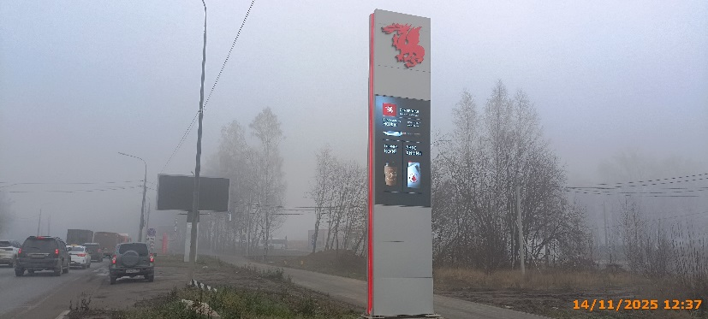
46 | 2025-11-14 | ООО "Ока-Пропан" | Приокский | в 50 м от пр. Гагарина, д. 234б | Не установленный Правилами тип | ПРОПАН | 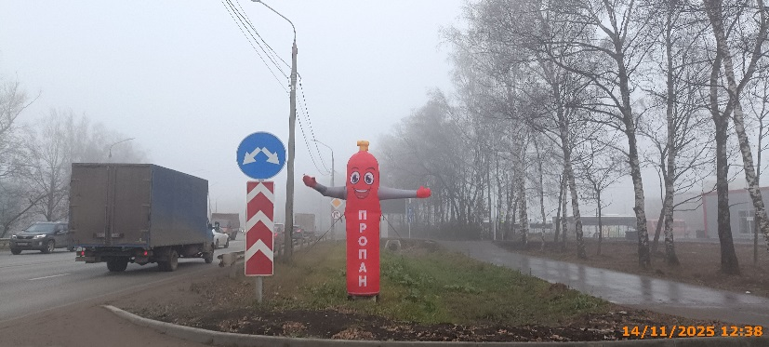
47 | 2025-11-14 | ООО "Гранд Лайн-НН" | Приокский | пр. Гагарина, д. 230 А | Не установленный Правилами тип | grand line | 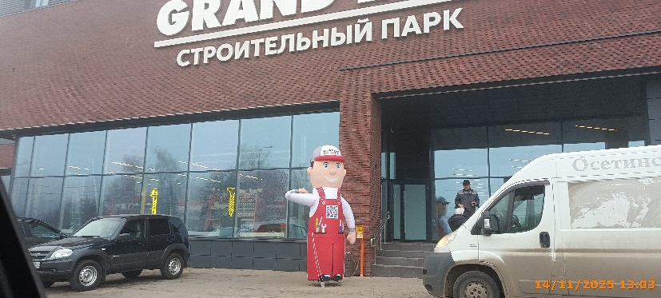
48 | 2025-11-14 | ИП Ульянова Нина Валерьевна | Приокский | пр. Гагарина, у д. 228 | Не установленный Правилами тип | ШИНОМОНТАЖ 24 | 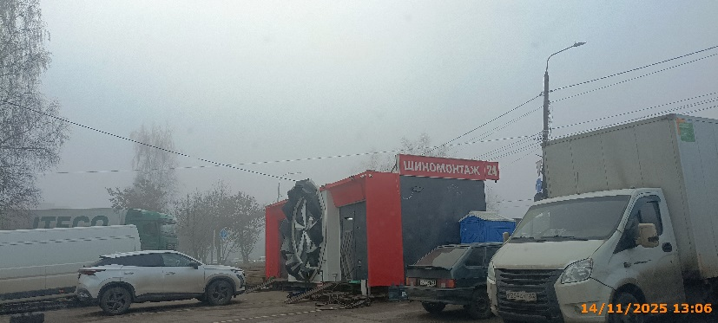
49 | 2025-11-14 | ИП Ульянова Нина Валерьевна | Приокский | пр. Гагарина, у д. 228 | Не установленный Правилами тип | ШИНОМОНТАЖ "НОВЫЙ ГОРОД" | 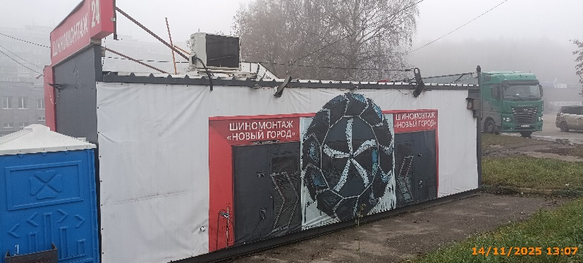
50 | 2025-11-14 | ИП Ульянова Нина Валерьевна | Приокский | пр. Гагарина, у д. 228 | Не установленный Правилами тип | ШИНОМОНТАЖ "НОВЫЙ ГОРОД" 24 ЧАСА | 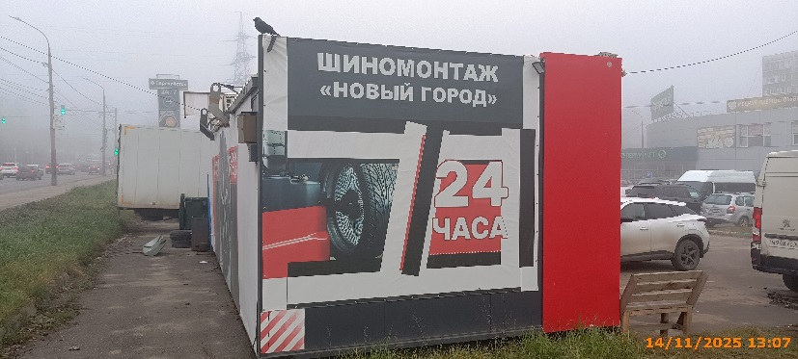
51 | 2025-11-14 | АО "Торговый дом "Перекресток" | Приокский | пр. Гагарина, д. 228 | Не установленный Правилами тип | Перекресток 24/7 когда жизнь - полная чаша | 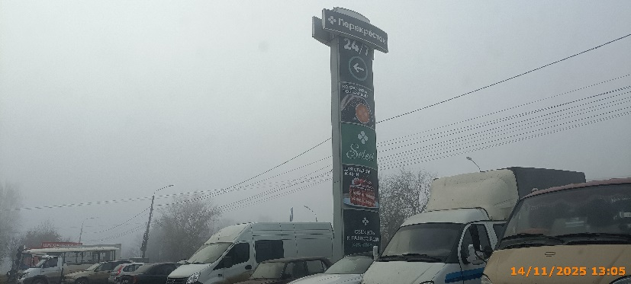
52 | 2025-11-14 | АО "Торговый дом "Перекресток" | Приокский | пр. Гагарина, д. 228 | Настенная конструкция | Перекресток супермаркет 24 | 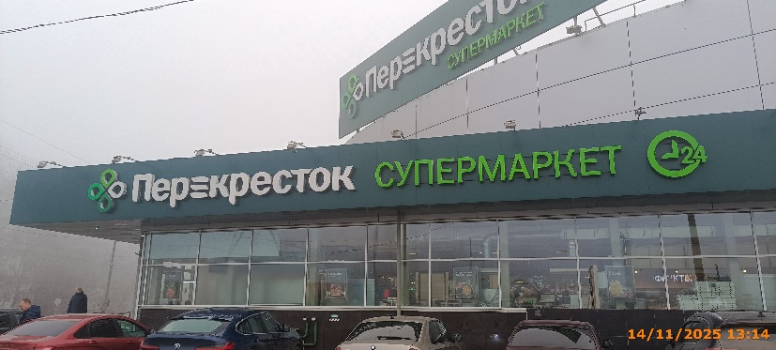
53 | 2025-11-14 | АО "Торговый дом "Перекресток" | Приокский | пр. Гагарина, д. 228 | Крышная конструкция | Перекресток супермаркет 24 | 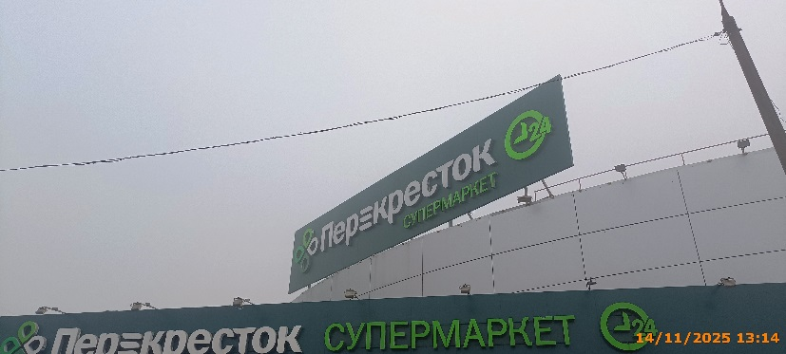
54 | 2025-11-14 | АО "Торговый дом "Перекресток" | Приокский | пр. Гагарина, д. 228 | Конструкция в витрине | прямо из печи | 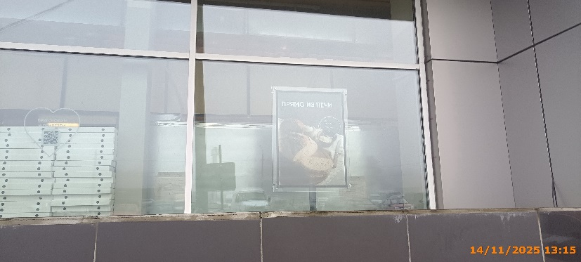
55 | 2025-11-14 | АО "Торговый дом "Перекресток" | Приокский | пр. Гагарина, д. 228 | Конструкция в витрине | просто и вкусно | 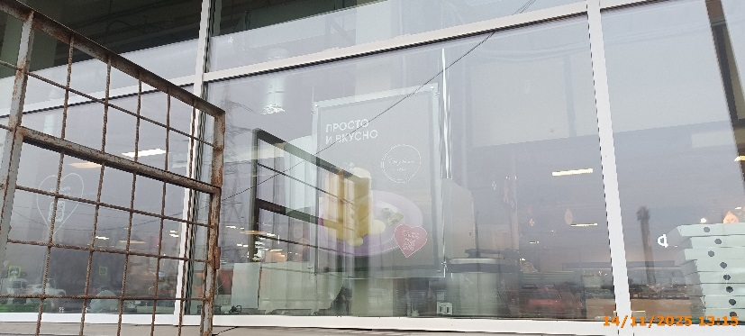
56 | 2025-11-14 | АО "Торговый дом "Перекресток" | Приокский | пр. Гагарина, д. 228 | Конструкция в витрине | доставим бесплатно | 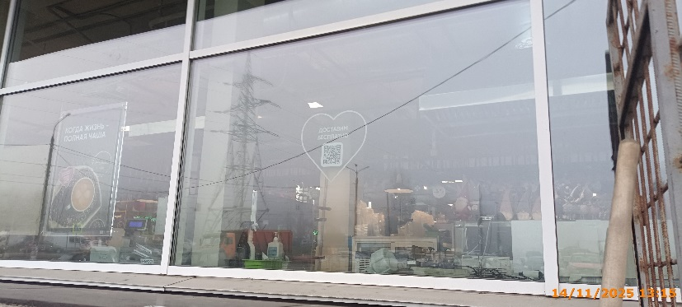
57 | 2025-11-14 | АО "Торговый дом "Перекресток" | Приокский | пр. Гагарина, д. 228 | Конструкция в витрине | когда жизнь - полная чаша | 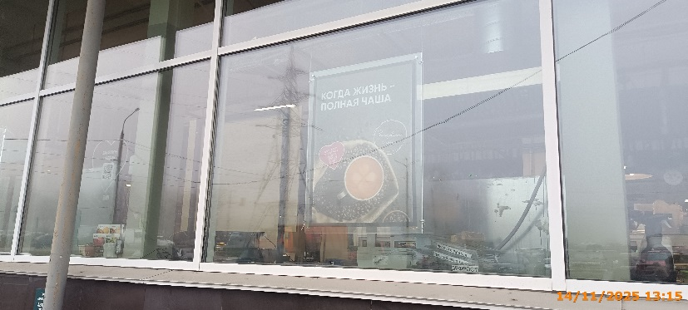
58 | 2025-11-14 | АО "Торговый дом "Перекресток" | Приокский | пр. Гагарина, д. 228 | Конструкция в витрине | закажи онлайн | 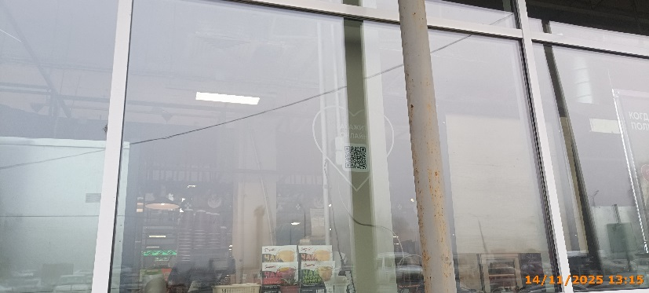
59 | 2025-11-14 | АО "Торговый дом "Перекресток" | Приокский | пр. Гагарина, д. 228 | Конструкция в витрине | для сладкой жизни | 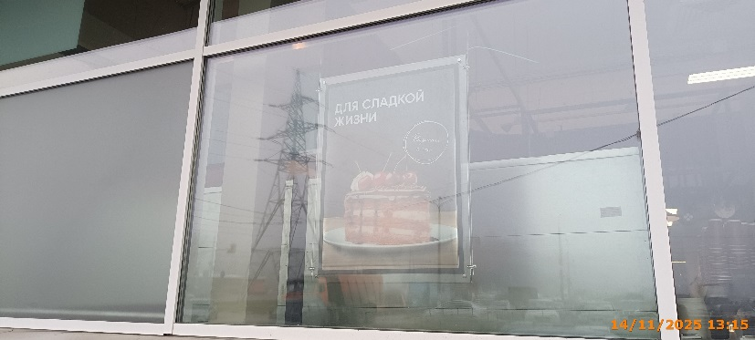
60 | 2025-11-14 | АО "Торговый дом "Перекресток" | Приокский | пр. Гагарина, д. 228 | Конструкция в витрине | от лосося до тунца | 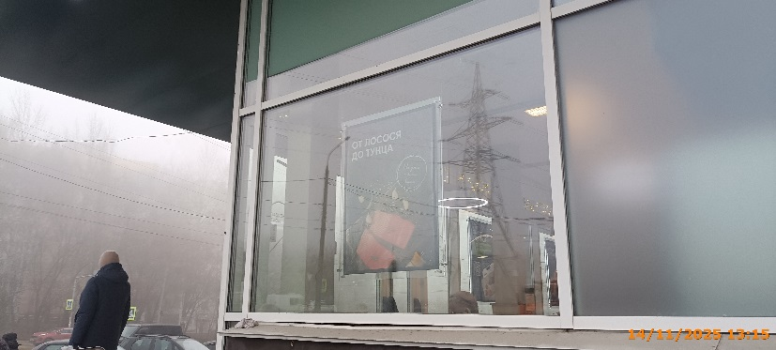
61 | 2025-11-14 | АО "Торговый дом "Перекресток" | Приокский | пр. Гагарина, д. 228 | Конструкция в витрине | не хватает рук? Доставим! | 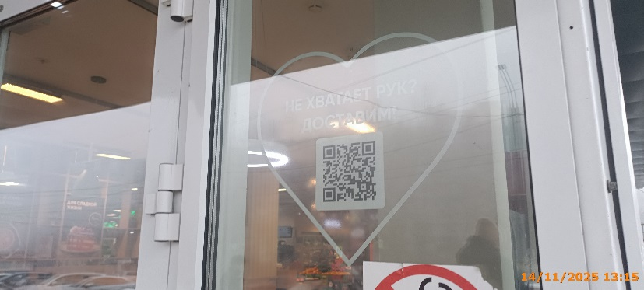
62 | 2025-11-14 | АО "Торговый дом "Перекресток" | Приокский | пр. Гагарина, д. 228 | Конструкция в витрине | выберем как для себя, доставим бережно | 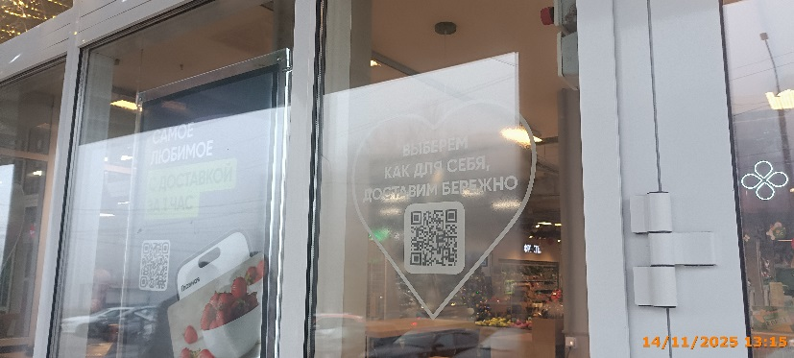
63 | 2025-11-14 | АО "Торговый дом "Перекресток" | Приокский | пр. Гагарина, д. 228 | Конструкция в витрине | самое любимое с доставкой за 1 час | 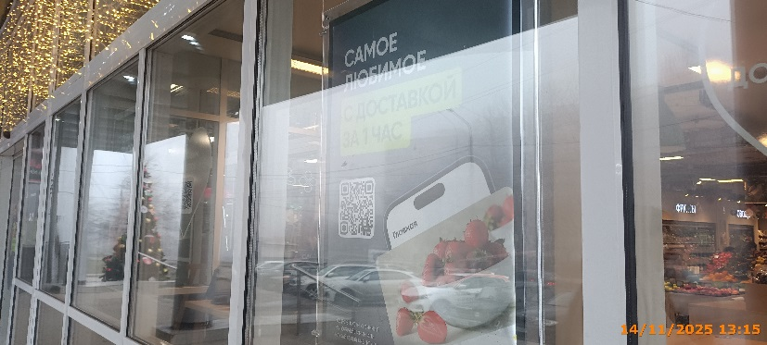
64 | 2025-11-14 | АО "Торговый дом "Перекресток" | Приокский | пр. Гагарина, д. 228 | Конструкция в витрине | доставим тяжелое | 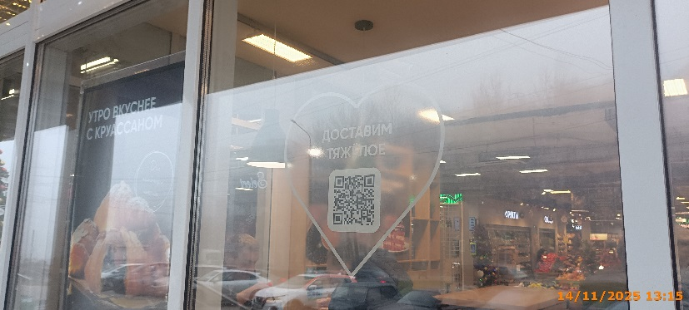
65 | 2025-11-14 | АО "Торговый дом "Перекресток" | Приокский | пр. Гагарина, д. 228 | Конструкция в витрине | утро вкуснее с круассаном | 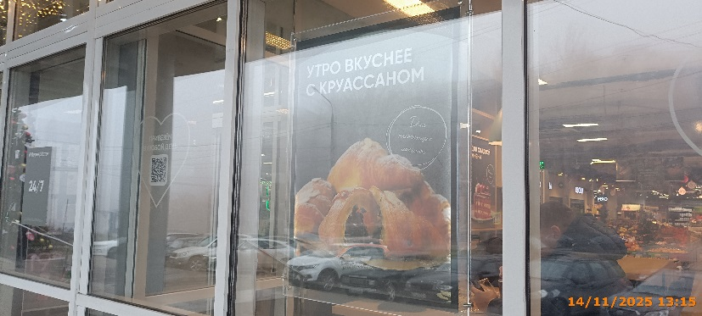
66 | 2025-11-14 | АО "Торговый дом "Перекресток" | Приокский | пр. Гагарина, д. 228 | Конструкция в витрине | привезем в любой день | 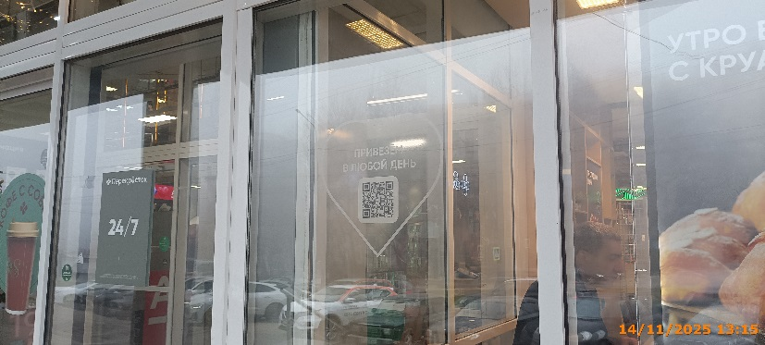
67 | 2025-11-14 | АО "Торговый дом "Перекресток" | Приокский | пр. Гагарина, д. 228 | Конструкция в витрине | кофе с собой
68 | 2025-11-14 | АО "Торговый дом "Перекресток" | Приокский | пр. Гагарина, д. 228 | Конструкция в витрине | доставим за 1 час
69 | 2025-11-14 | АО "Торговый дом "Перекресток" | Приокский | пр. Гагарина, д. 228 | Конструкция в витрине | с питомцами - можно!
70 | 2025-11-14 | АО "Торговый дом "Перекресток" | Приокский | пр. Гагарина, д. 228 | Настенная конструкция | Перекресток супермаркет 24
71 | 2025-11-14 | ГБУ НО "Уполномоченный МФЦ" | Приокский | пр. Гагарина, д. 228 | Настенная конструкция | МФЦ мои документы
72 | 2025-11-14 | ООО "ЭКСПРЕСС РИТЕЙЛ" | Приокский | пр. Гагарина, д. 228 | Настенная конструкция | барбершоп
73 | 2025-11-14 | ООО "ЭКСПРЕСС РИТЕЙЛ" | Приокский | пр. Гагарина, д. 228 | Настенная конструкция | автозапчасти для иномарок
74 | 2025-11-14 | ООО "ЭКСПРЕСС РИТЕЙЛ" | Приокский | пр. Гагарина, д. 228 | Настенная конструкция | спорт клуб
75 | 2025-11-14 | ООО "ЭКСПРЕСС РИТЕЙЛ" | Приокский | пр. Гагарина, д. 228 | Настенная конструкция | Ювелирный Салон
76 | 2025-11-14 | ООО "ЭКСПРЕСС РИТЕЙЛ" | Приокский | пр. Гагарина, д. 228 | Конструкция в витрине | детский час
77 | 2025-11-14 | ООО "ЭКСПРЕСС РИТЕЙЛ" | Приокский | пр. Гагарина, д. 228 | Не установленный Правилами тип | Вход
78 | 2025-11-14 | ООО "ЭКСПРЕСС РИТЕЙЛ" | Приокский | пр. Гагарина, д. 228 | Конструкция в витрине | Акция низкие цены
79 | 2025-11-14 | ООО "ЭКСПРЕСС РИТЕЙЛ" | Приокский | пр. Гагарина, д. 228 | Конструкция в витрине | стик Игрушки Бижутерия
80 | 2025-11-14 | ООО "ЭКСПРЕСС РИТЕЙЛ" | Приокский | пр. Гагарина, д. 228 | Конструкция в витрине | на акционные товары - 50%
81 | 2025-11-14 | ООО "ЭКСПРЕСС РИТЕЙЛ" | Приокский | пр. Гагарина, д. 228 | Конструкция в витрине | Акция низкие цены
82 | 2025-11-14 | ООО "ЭКСПРЕСС РИТЕЙЛ" | Приокский | пр. Гагарина, д. 228 | Конструкция в витрине | стик Игрушки Бижутерия
83 | 2025-11-14 | ООО "ЭКСПРЕСС РИТЕЙЛ" | Приокский | пр. Гагарина, д. 228 | Конструкция в витрине | на акционные товары - 50%
84 | 2025-11-14 | ООО "ЭКСПРЕСС РИТЕЙЛ" | Приокский | пр. Гагарина, д. 228 | Не установленный Правилами тип | Женская одежда школьные принадлежности детская одежда
85 | 2025-11-14 | ООО "ЭКСПРЕСС РИТЕЙЛ" | Приокский | пр. Гагарина, д. 228 | Не установленный Правилами тип | модная одежда обувь
86 | 2025-11-14 | ООО "ЭКСПРЕСС РИТЕЙЛ" | Приокский | пр. Гагарина, д. 228 | Конструкция в витрине | профессиональная косметика
87 | 2025-11-14 | ООО "ЭКСПРЕСС РИТЕЙЛ" | Приокский | пр. Гагарина, д. 228 | Конструкция в витрине | уход за волосами…
88 | 2025-11-14 | ООО "ЭКСПРЕСС РИТЕЙЛ" | Приокский | пр. Гагарина, д. 228 | Не установленный Правилами тип | Бегущая строка без информации
89 | 2025-11-14 | ООО "ЭКСПРЕСС РИТЕЙЛ" | Приокский | пр. Гагарина, д. 228 | Не установленный Правилами тип | давайпомогу! Ремонт цифровых устройств
90 | 2025-11-14 | ООО "ЭКСПРЕСС РИТЕЙЛ" | Приокский | пр. Гагарина, д. 228 | Не установленный Правилами тип | две истории
91 | 2025-11-14 | ИП Солонин Алексей Евгеньевич | Приокский | пр. Гагарина, д. 228 | Не установленный Правилами тип | Непроспи домашний текстиль
92 | 2025-11-14 | ООО "Ригла" | Приокский | ул. 40 лет Победы, д. 1 | Настенная конструкция | 24 часа
93 | 2025-11-14 | ООО "Ригла" | Приокский | ул. 40 лет Победы, д. 1 | Настенная конструкция | АПТЕКА
94 | 2025-11-14 | ООО "Ригла" | Приокский | ул. 40 лет Победы, д. 1 | Консольная конструкция | Медицинский крест
95 | 2025-11-14 | ООО "Ригла" | Приокский | ул. 40 лет Победы, д. 1 | Консольная конструкция | 24 часа
96 | 2025-11-14 | ООО "Ригла" | Приокский | ул. 40 лет Победы, д. 1 | Настенная конструкция | farmani
97 | 2025-11-14 | ИП Аитова Рената Тельмановна | Приокский | пр. Гагарина, д. 182 | Не установленный Правилами тип | Фейерверки 24/7
98 | 2025-11-14 | ИП Казаков Александр Николаевич | Приокский | пр. Гагарина, д. 180 | Конструкция в витрине | Табакерка
99 | 2025-11-14 | ИП Казаков Александр Николаевич | Приокский | пр. Гагарина, д. 180 | Конструкция в витрине | Изображение змеи
100 | 2025-11-14 | ИП Казаков Александр Николаевич | Приокский | пр. Гагарина, д. 180 | Конструкция в витрине | КАЛЬЯНЫ УГОЛЬ ТАБАК
101 | 2025-11-14 | ИП Казаков Александр Николаевич | Приокский | пр. Гагарина, д. 180 | Конструкция в витрине | POD СИСТЕМЫ VAPE
102 | 2025-11-14 | ИП Казаков Александр Николаевич | Приокский | пр. Гагарина, д. 180 | Конструкция в витрине | Т
103 | 2025-11-14 | ИП Казаков Александр Николаевич | Приокский | пр. Гагарина, д. 180 | Конструкция в витрине | ГРАФИК РАБОТЫ
104 | 2025-11-14 | ИП Казаков Александр Николаевич | Приокский | пр. Гагарина, д. 180 | Конструкция в витрине | Табакерка
105 | 2025-11-14 | ИП Димогло Надежда Александровна | Приокский | пр. Гагарина, д. 180 | Не установленный Правилами тип | и пена и рыба
106 | 2025-11-14 | ИП Димогло Надежда Александровна | Приокский | пр. Гагарина, д. 180 | Не установленный Правилами тип | рыба снеки
107 | 2025-11-14 | ИП Димогло Надежда Александровна | Приокский | пр. Гагарина, д. 180 | Не установленный Правилами тип | БИР МАН И ПЕНА И РЫБА КРАФТ НА КРАНАХ
108 | 2025-11-14 | ИП Димогло Надежда Александровна | Приокский | пр. Гагарина, д. 180 | Не установленный Правилами тип | Только сегодня Квас + Пиво
109 | 2025-11-14 | ООО "Зоопт" | Приокский | пр. Гагарина, д. 180 | Конструкция в витрине | Изображение лапок и пузырей
110 | 2025-11-14 | ООО "Зоопт" | Приокский | пр. Гагарина, д. 180 | Конструкция в витрине | Jarvi Финское качество
111 | 2025-11-14 | ООО "Зоопт" | Приокский | пр. Гагарина, д. 180 | Конструкция в витрине | Изображение товаров
112 | 2025-11-14 | ООО "Зоопт" | Приокский | пр. Гагарина, д. 180 | Конструкция в витрине | Здесь быстрая доставка изображение собаки и кошки
113 | 2025-11-14 | ООО "Зоопт" | Приокский | пр. Гагарина, д. 180 | Конструкция в витрине | Изображение лап
114 | 2025-11-14 | ООО "Зоопт" | Приокский | пр. Гагарина, д. 180 | Конструкция в витрине | Скидки -15%
115 | 2025-11-14 | ООО "Зоопт" | Приокский | пр. Гагарина, д. 180 | Конструкция в витрине | Изображение товаров
116 | 2025-11-14 | ООО "Зоопт" | Приокский | пр. Гагарина, д. 180 | Конструкция в витрине | Хочу новую игрушку изображение кошки и собаки
117 | 2025-11-14 | ООО "Зоопт" | Приокский | пр. Гагарина, д. 180 | Конструкция в витрине | Изображение лап и медицинского креста
118 | 2025-11-14 | ООО "Зоопт" | Приокский | пр. Гагарина, д. 180 | Конструкция в витрине | Изображение товаров
119 | 2025-11-14 | ООО "Зоопт" | Приокский | пр. Гагарина, д. 180 | Конструкция в витрине | Изображение товаров
120 | 2025-11-14 | ООО "Зоопт" | Приокский | пр. Гагарина, д. 180 | Конструкция в витрине | Изображение товаров
121 | 2025-11-14 | ООО "Зоопт" | Приокский | пр. Гагарина, д. 180 | Конструкция в витрине | Изображение товаров
122 | 2025-11-14 | ООО "Зоопт" | Приокский | пр. Гагарина, д. 180 | Конструкция в витрине | хозяин, а давай зайдём! Изображение животных
123 | 2025-11-14 | ООО "Зоопт" | Приокский | пр. Гагарина, д. 180 | Конструкция в витрине | зооптторг.рф зоомагазин ветаптека
124 | 2025-11-14 | ООО "Зоопт" | Приокский | пр. Гагарина, д. 180 | Настенная конструкция | зоомагазин
...

